合同UIE
所属模块 | 数据类型 | 原始数据路径 | 数据公布情况统计 | 标注类型
合同UIE | 合同UIE数据 | D:\wanghy\project\PaddleNLP\model_zoo\uie\data_202312051731_last | 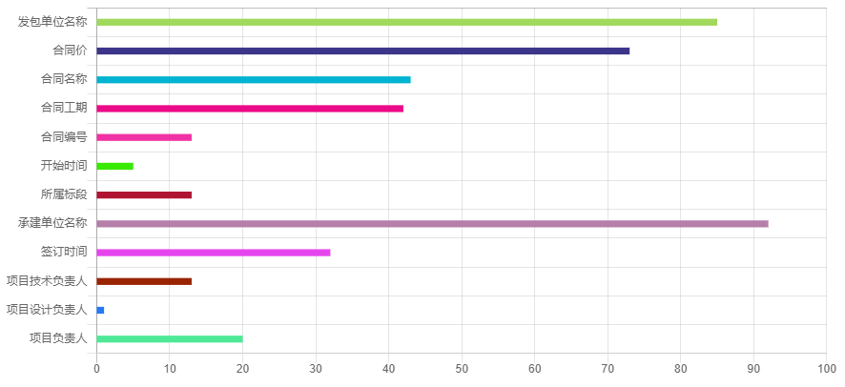 | doccano (实体)
 | 合同条款UIE数据 | D:\wanghy\project\PaddleNLP\model_zoo\uie\data_tiaokuan_long_4_last | 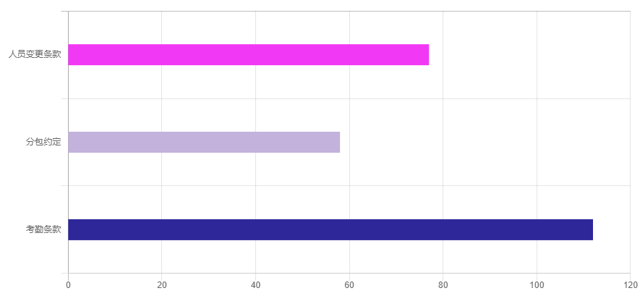 | doccano （实体+关系） 关系未使用
 | 合并数据 | datasets\HT-UIE\ht_new | 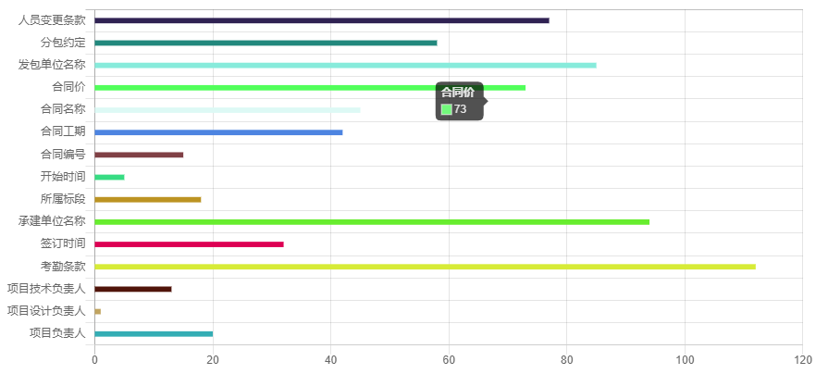 | doccano (实体)

